Статистика
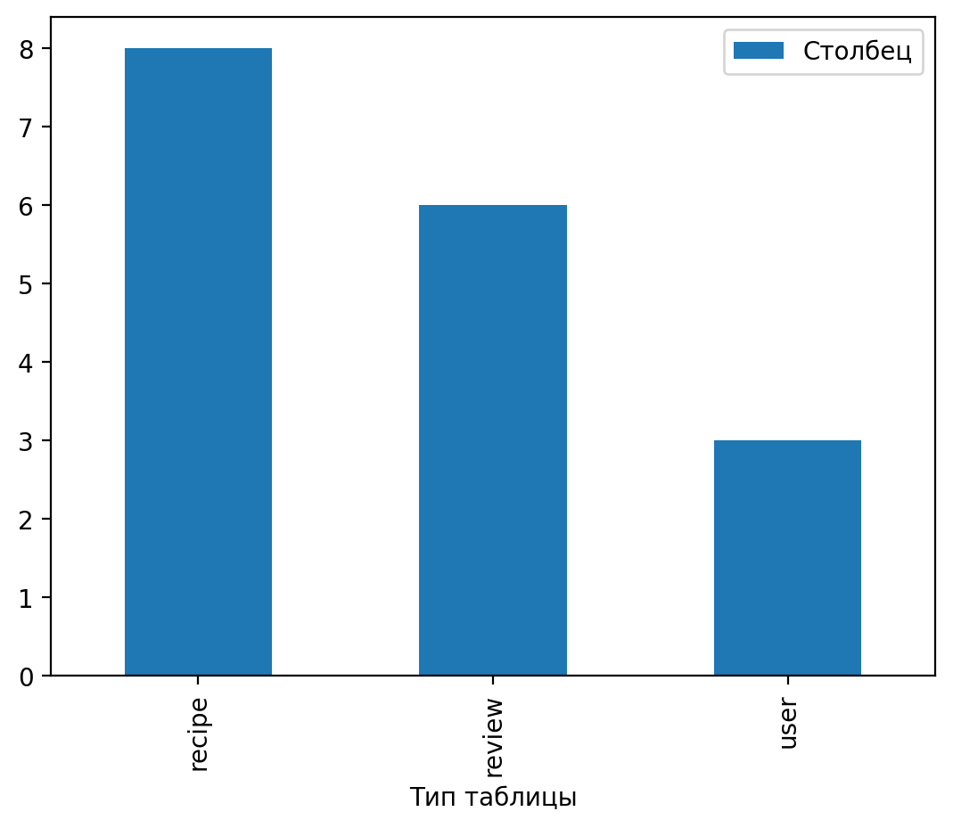
Тип таблицы | Столбец
recipe | 8
review | 6
user | 3

